Conexiones
Componente | Pad | Net | Pad fisico 3d
Bateria 1 | 1 | BT1_1
 | 2 | BT1_2
Bateria 2 | 1 | BT2_1
 | 2 | BT1_1 |  | ESQUEMATICO SIMPLIFICADO (HECHO CON CHATGPT)
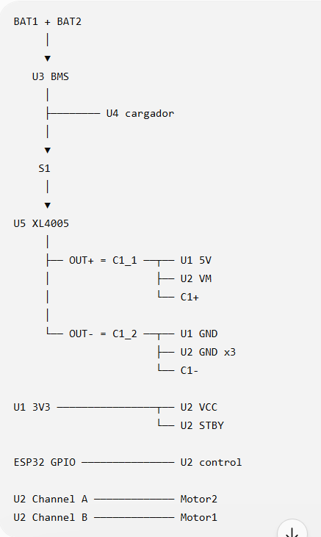
Switch | 1 | S1_1
 | 2 | S1_2
U3(BMS) | 1 | BT1_2 | 0V
 | 2 | BT1_1 | 4.2V
 | 3 | BT2_1 | 8.4V
 | 4 | U3_4 | P-
 | 5 | S1_1 | P+
U4(Cargador) | 3 | S1_1 | BAT
 | 4 | U3_4 | GND
U5 | 1 | S1_2 | IN+
 | 2 | C1_1 | OUT+
 | 3 | U3_4 | IN-
 | 4 | C1_2 | OUT-
C1 | 1 | C1_1 | POSITIVO
 | 2 | C1_2 | NEGATIVO
Motor1 | 1 | Motor1_1
 | 2 | Motor1_2
Motor2 | 1 | Motor2_1
 | 2 | Motor2_2
U1 (ESP32C3MINI) | 1 | C1_1 | 5V
 | 2 | C1_2 | GND
 | 3 | U1_3 | 3.3
 | 4 | U1_4 | 4
 | 5 | U1_5 | 3
 | 6 |  | 2
 | 7 | U1_7 | 1
 | 8 | U1_8 | 0
 | 9 |  | 21
 | 10 |  | 20
 | 11 |  | 10
 | 12 |  | 9
 | 13 |  | 8
 | 14 |  | 7
 | 15 | U1_15 | 6
 | 16 | U1_16 | 5
U2(TB6612FNG) | 1 | C1_1 | VM
 | 2 | U1_3 | VCC
 | 3 | C1_2 | GND
 | 4 | Motor2_1 | A01
 | 5 | Motor2_2 | A02
 | 6 | Motor1_1 | B02
 | 7 | Motor1_2 | B01
 | 8 | C1_2 | GND
 | 9 | C1_2 | GND
 | 10 | U1_15 | PWMB
 | 11 | U1_16 | BIN2
 | 12 | U1_4 | BIN1
 | 13 | U1_3 | STBY
 | 14 | U1_8 | AIN1
 | 15 | U1_7 | AIN2
 | 16 | U1_5 | PWMA+A78:D123

